HR-TT๑
เอกสารแนบท้าย ๑ ข้อมูลทั่วไปของส่วนงาน (ที่จัดการเรียนการสอน) |  |  |  |  |  |  |  | MCU-HR-TT๑
ส่วนงาน

คณะ/วิทยาลัย..................... (XX)
โครงสร้างของส่วนงาน (จัดการเรียนการสอน) |  |  |  |  |  |  | ข้อมูลส่วนงาน
 |  |  |  |  |  |  | หน้าที่ความรับผิดชอบ (ตามประกาศประกาศ เรื่อง ภารกิจ อำนาจ
 |  |  |  |  |  |  | หน้าที่และความรับผิดชอบของส่วนงานภายในมหาวิทยาลัย พ.ศ. ๒๕๕๗)

สนง.คณะ/ส่วน...................(XX)
สาขาวิชา......................(XX)

 | -นักจัดการงานทั่วไป | 1 | อัตรา | -อาจารย์ | 3 | อัตรา
 | -นักวิชาการศึกษา | 1 | อัตรา | -ผู้ช่วยศาสตราจารย์ | 1 | อัตรา
 | กรอบอัตรากำลัง จำนวน |  | รูป/คน | -รองศาสตราจารย์ | 1 | อัตรา
 | (มติสภามหาวิทยาลัย ๓/๕๘)* |  |  | -ศาสตราจารย์ | 0 | อัตรา
 | อัตรากำลังที่มีอยู่จริง จำนวน
 | บุคลากรประจำ จำนวน |  | รูป/คน
 | ลูกจ้าง จำนวน |  | รูป/คน

วิธีการกรอกข้อมูล
๑. วาดโครงสร้างของส่วนงานโดยสังเขปให้เห็นสายภายในที่ปฏิบัติงานอยู่จริง พร้อมอัตรากำลังจริง และส่วนงานในระดับสูงขึ้นไป
๒. กรอกรายละเอียดของส่วนงาน หน้าที่ความรับผิดชอบอย่างกระชับ ครบถ้วน เพื่อให้เห็นขอบเขตการปฏิบัติงานโดยสังเขป

 |  |  |  |  |  |  | *สำนักงานสภามหาวิทยามีบันทึกข้อความ ที่ ศธ. ๖๑๐๐.๑๓/๓๓
 |  |  |  |  |  |  | ลงวันที่ ๕ กุมภาพันธ์ ๒๕๕๙ เรื่อง แจ้งมติสภามหาวิทยาลัย

HR-TO๑
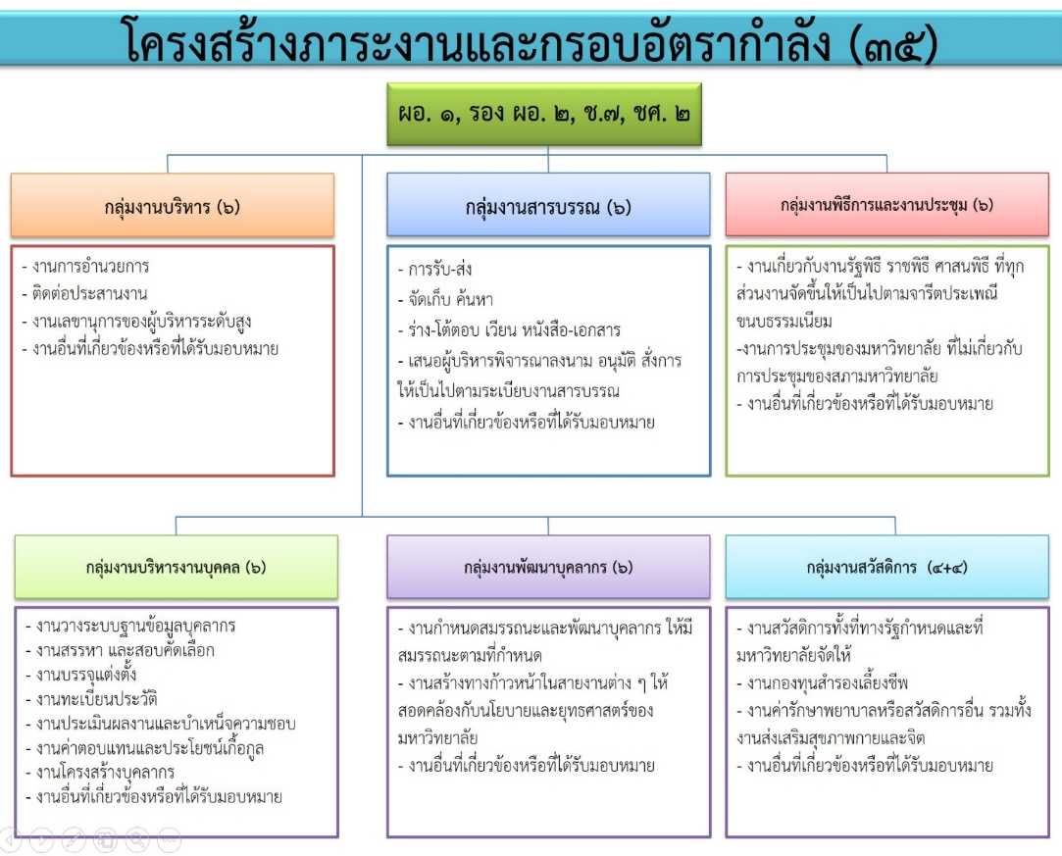
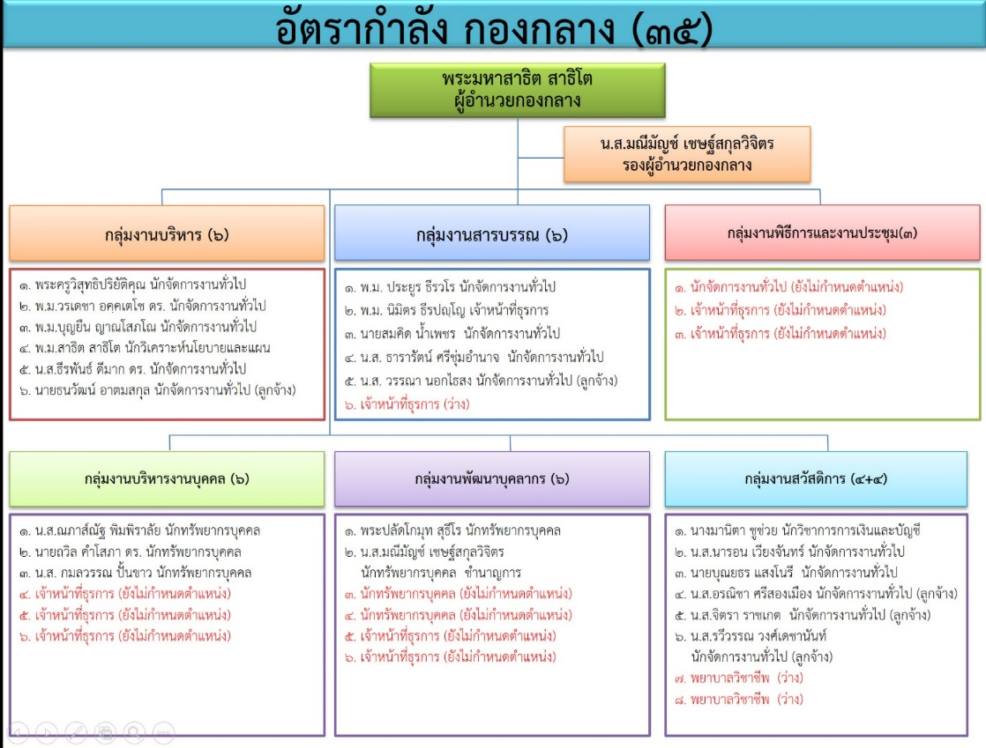
เอกสารแนบท้าย ๓ ข้อมูลทั่วไปของส่วนงาน (ส่วนงานสนับสนุนการจัดการศึกษา) |  |  |  |  |  |  |  | MCU-HR-TO๑
ส่วนงาน กองกลาง สำนักงานอธิการบดี

สำนักงานอธิการบดี
โครงสร้างของส่วนงาน (สนับสนุนการจัดการศึกษา)
 |  |  |  |  |  |  | ข้อมูลส่วนงาน
 |  |  |  |  |  |  | หน้าที่ความรับผิดชอบ (ตามประกาศประกาศ เรื่อง ภารกิจ อำนาจ
 |  |  |  |  |  |  | หน้าที่และความรับผิดชอบของส่วนงานภายในมหาวิทยาลัย พ.ศ. ๒๕๕๗)
กองกลาง
 |  |  |  |  |  |  | มีอำนาจหน้าที่และความรับผิดชอบเกี่ยวกับงานสารบรรณ
 |  |  |  |  |  |  | งานพิธีการและงานประชุม งานบริหารงานบุคคล งานพัฒนาบุคลากร
 |  |  |  |  |  |  | งานสวัสดิการ และปฏิบัติงานอื่นที่เกี่ยวข้องหรือที่ได้รับมอบหมาย
 | -นักจัดการงานทั่วไป | 9 | อัตรา | -นักทรัพยากรบุคคล | 5 | อัตรา | กลุ่มงานบริหาร ปฏิบัติงานการอำนวยการ ติดต่อประสานงาน
 |  |  |  | -นักวิชาการการเงินและบัญชี | 1 | อัตรา | งานเลขานุการของผู้บริหารระดับสูง และปฏิบัติงานอื่นที่เกี่ยวข้องหรือที่ได้รับมอบหมาย
 | กรอบอัตรากำลัง จำนวน | 35 | รูป/คน | -นักวิชาการพัสดุ | - | อัตรา | กลุ่มงานสารบรรณ ปฏิบัติงานเอกสารราชการของมหาวิทยาลัย ซึ่งรวมถึง
 | (มติสภามหาวิทยาลัย ๓/๕๘)* |  |  | -นักวิเคราะห์นโยบายและแผน | 1 | อัตรา | การรับ-ส่ง จัดเก็บ ค้นหา ร่าง-โต้ตอบ เวียน หนังสือ-เอกสาร
 | อัตรากำลังที่มีอยู่จริง จำนวน |  |  | -เจ้าหน้าที่ธุรการ | 1 | อัตรา | เสนอผู้บริหารพิจารณาลงนาม อนุมัติ สั่งการ ให้เป็นไปตามระเบียบงานสารบรรณ
 | บุคลากร จำนวน | 17 | รูป/คน | -นักจัดการงานทั่วไป (ลูกจ้าง) | 5 | อัตรา | และปฏิบัติงานอื่นที่เกี่ยวข้องหรือที่ได้รับมอบหมาย
 | ลูกจ้าง จำนวน | 5 | รูป/คน |  |  |  | กลุ่มงานพิธีการและงานประชุม ปฏิบัติงานเกี่ยวกับงานรัฐพิธี ราชพิธี ศาสนพิธี
 |  |  |  |  |  |  | ที่ทุกส่วนงานจัดขึ้นให้เป็นไปตามจารีตประเพณี ขนบธรรมเนียม การประชุม
๑. วาดโครงสร้างของส่วนงานโดยสังเขปให้เห็นสายงานภายในที่ปฏิบัติงานอยู่จริง พร้อมอัตรากำลังจริง และส่วนงานในระดับสูงขึ้นไป
๒. กรอกรายละเอียดของส่วนงาน หน้าที่ความรับผิดชอบ อย่างกระชับ ครบถ้วน เพื่อให้เห็นขอบเขตการปฏิบัติงานโดยสังเขป
 |  |  |  |  |  |  | ของมหาวิทยาลัย ที่ไม่เกี่ยวกับการประชุมของสภามหาวิทยาลัย
วิธีการกรอกข้อมูล
 |  |  |  |  |  |  | และปฏิบัติงานอื่นที่เกี่ยวข้องหรือที่ได้รับมอบหมาย
 |  |  |  |  |  |  | กลุ่มงานบริหารงานบุคคล ปฏิบัติงานวางระบบฐานข้อมูลบุคลากร สรรหา และสอบคัดเลือก
 |  |  |  |  |  |  | งานบรรจุแต่งตั้ง งานทะเบียนประวัติ งานประเมินผลงานและบำเหน็จความชอบ
 |  |  |  |  |  |  | งานค่าตอบแทนและประโยชน์เกื้อกูล งานโครงสร้างบุคลากร
 |  |  |  |  |  |  | และปฏิบัติงานอื่นที่เกี่ยวข้องหรือที่ได้รับมอบหมาย
 |  |  |  |  |  |  | กลุ่มงานพัฒนาบุคลากร ปฏิบัติงานกำหนดสมรรถนะและพัฒนาบุคลากร
 |  |  |  |  |  |  | ให้มีสมรรถนะตามที่กำหนด สร้างทางก้าวหน้าในสายงานต่าง ๆ
 |  |  |  |  |  |  | ให้สอดคล้องกับนโยบายและยุทธศาสตร์ของมหาวิทยาลัย
 |  |  |  |  |  |  | และปฏิบัติงานอื่นที่เกี่ยวข้องหรือที่ได้รับมอบหมาย
 |  |  |  |  |  |  | กลุ่มงานสวัสดิการ ปฏิบัติงานสวัสดิการทั้งที่ทางรัฐกำหนดและที่มหาวิทยาลัยจัดให้
 |  |  |  |  |  |  | ซึ่งเกี่ยวกับกองทุนสำรองเลี้ยงชีพ ค่ารักษาพยาบาลหรือสวัสดิการอื่น
 |  |  |  |  |  |  | รวมทั้งงานส่งเสริมสุขภาพกายและจิต และปฏิบัติงานอื่นที่เกี่ยวข้องหรือที่ได้รับมอบหมาย
 |  |  |  |  |  |  | *สำนักงานสภามหาวิทยามีบันทึกข้อความ ที่ ศธ. ๖๑๐๐.๑๓/๓๓
 |  |  |  |  |  |  | ลงวันที่ ๕ กุมภาพันธ์ ๒๕๕๙ เรื่อง แจ้งมติสภามหาวิทยาลัย

HR-TO๒
เอกสารแนบท้าย ๔ แบบแสดงภาระงานประกอบการขอกำหนดอัตรากำลัง (ตำแหน่งปฏิบัติการวิชาชีพและบริหารทั่วไป) ประจำปีงบประมาณ พ.ศ. ๒๕๖๒ |  |  |  |  |  |  |  |  | MCU-HR-TO๒

ส่วนงาน | กองกลาง สำนักงานอธิการบดี | มหาวิทยาลัยมหาจุฬาลงกรณราชวิทยาลัย

(๑) | (๒) | (๓) |  | (๔) |  |  | (๕)
งาน | รายละเอียดการปฏิบัติงาน | ปริมาณงาน/ปี |  | ระยะเวลาที่ใช้ปฏิบัติงาน/หน่วย |  |  | ระยะเวลาที่ใช้ปฏิบัติงานรวม
 |  | หน่วยนับ | จำนวน | นาที | ชั่วโมง | วัน | นาที | ชั่วโมง | วัน
กลุ่มงาน | ปฏิบัติงานวางระบบฐานข้อมูลบุคลากร สรรหา และสอบคัดเลือก |  |  |  |  |  | 0 | 0 | 0
บริหารงานบุคคล | งานบรรจุแต่งตั้ง งานทะเบียนประวัติ งานประเมินผลงาน |  |  |  |  |  | 0 | 0 | 0
 | และบำเหน็จความชอบงานค่าตอบแทนและประโยชน์เกื้อกูล |  |  |  |  |  | 0 | 0 | 0
 | งานโครงสร้างบุคลากร และปฏิบัติงานอื่นที่เกี่ยวข้องหรือที่ได้รับมอบหมาย |  |  |  |  |  | 0 | 0 | 0
 | งานวางระบบฐานข้อมูล |  |  |  |  |  | 0 | 0 | 0
 | กรณีฐานข้อมูลหลักของมหาวิทยาลัย
 | ๑.เจ้าหน้าที่ตรวจสอบความถูกต้อง ความครบถ้วนรายการเอกสาร ของบุคลากร หรือลูกจ้างรายบุคคล | คน | 1100 | 5 |  |  | 5500 | 0 | 0
 | ๒.นำเข้าข้อมูลตามมาตรฐานข้อมูลที่กำหนด (ส่วนกลาง) | คน |  |  |  |  | 0 | 0 | 0
 | -ข้อมูลเริ่มต้นส่วนประวัติรายบุคคล | คน | 500 | 5 |  |  | 2500 | 0 | 0
 | -ข้อมูลรายรับ รายหักของบุคลากรรายบุคคล | คน | 500 | 5 |  |  | 2500 | 0 | 0
 | ๓.จัดทำรายงานสถานะข้อมูลบุคลากร ลูกจ้าง รายเดือน |  |  |  |  |  | 0 | 0 | 0
 | -เงินเดือน บุคลากร ลูกจ้าง ส่วนกลาง | คน | 1000 | 5 |  |  | 5000 | 0 | 0
 | -รายหักเงินสะสมกองทุนสำรองเลี้ยงชีพ | คน | 350 | 5 |  |  | 1750 | 0 | 0
 | ๔.แนบไฟล์หลักฐานของบุคลากรรายบุคคล | คน | 600 | 5 |  |  | 3000 | 0 | 0
 | กรณีจัดทำรายงานข้อมูลรายบุคคล สกอ. |  |  |  |  |  | 0 | 0 | 0
 | ๑.เจ้าหน้าที่ export ข้อมูลจากฐานข้อมูลหลัก | ครั้ง | 2 |  | 2 |  | 0 | 4 | 0
 | ๒.Coding ตามมาตรฐานข้อมูลตามที่ สกอ.กำหนด | เขตข้อมูลXคน | 112500 | 5 |  |  | 562500 | 0 | 0
 | ๓.Upload รายงานเข้าฐานข้อมูลรายบุคคล สกอ. | ครั้ง | 6 |  | 6 |  | 0 | 36 | 0
 | ๔.ตรวจสอบมาตรฐานข้อมูล (กรณีไม่สมบูรณ์นำกลับมาแก้ตามข้อ ๒) | ครั้ง | 6 |  | 6 |  | 0 | 36 | 0
 | ๕.กรณีข้อมูลสมบูรณ์แล้ว ยืนยันการจัดส่งข้อมูล | ครั้ง | 2 |  | 2 |  | 0 | 4 | 0
 | งานสรรหา และสอบคัดเลือก |  |  |  |  |  | 0 | 0 | 0
 | ๑. รับเรื่องการสรรหา และคัดเลือก ตรวจสอบ | เรื่อง | 100 | 20 |  |  | 2000 | 0 | 0
 | ๒. จัดทำประกาศและแต่งตั้งคณะกรรมการสอบคัดเลือก | เรื่อง | 100 | 30 |  |  | 3000 | 0 | 0
 | ๓. ประกาศการคัดเลือกบุคลากรเพื่อบรรจุแลแต่งตั้ง | เรื่อง | 100 | 20 |  |  | 2000 | 0 | 0
 | ๔. รับสมัครบุคลากรตามประกาศคัดเลือก | คน | 100 | 20 |  |  | 2000 | 0 | 0
 | ๕. ประกาศรายชื่อผู้มีสิทธิ์สอบข้อเขียน | เรื่อง | 100 | 30 |  |  | 3000 | 0 | 0
 | ๖. ดำเนินการจัดสอบข้อเขียน และคอมพิวเตอร์ | คน | 80 |  |  | 1 | 0 | 0 | 80
 | ๗. ประกาศรายชื่อผู้มีสิทธิ์สอบสัมภาษณ์ | เรื่อง | 100 | 30 |  |  | 3000 | 0 | 0
 | ๘.ดำเนินการจัดสอบสัมภาษณ์ | คน | 70 |  |  | 1 | 0 | 0 | 70
 | ๙. ประกาศรายชื่อผู้สอบผ่านการคัดเลือก | เรื่อง | 100 | 20 |  |  | 2000 | 0 | 0
 | ๑๐. รับรายงานตัว ผู้สอบผ่านการคัดเลือก | คน | 50 | 30 |  |  | 1500 | 0 | 0
 | ๑๑. จัดทำบันทึกข้อความ เสนอเรื่อง รายงานการดำเนินการสอบคัดเลือก | เรื่อง | 100 | 20 |  |  | 2000 | 0 | 0
 | ให้คณะกรรมการบริหารงานบุคคล ทราบ |  |  |  |  |  | 0 | 0 | 0
 | งานบรรจุแต่งตั้ง |  |  |  |  |  | 0 | 0 | 0
 | กรณีบุคลากร
 | ๑.เจ้าหน้าที่ เสนอแต่งตั้งคณะกรรมการประเมินทดลองงาน | ครั้ง/คน | 50 | 5 |  |  | 250 | 0 | 0
 | ๒.เจ้าหน้าที่แจ้งให้หัวหน้าส่วนงานของผู้ถูกประเมิน จัดทำรายงาน | ครั้ง | 50 | 5 |  |  | 250 | 0 | 0
 | ผลการปฏิบัติงาน ตามแบบ บค.๓๗ หรือ ๓๙ ตามแต่กรณี |  |  |  |  |  | 0 | 0 | 0
 | ๓.เจ้าหน้าที่สำเนาส่งคณะกรรมการประเมินผลทดลองปฏิบัติงาน | ครั้ง/คน | 250 | 5 |  |  | 1250 | 0 | 0
 | ๔.เจ้าหน้าที่รวบรวมผลการประเมินทดลองงานและจัดทำรายงานขออนุมัติบรรจุแต่งตั้ง | ครั้ง/คน | 250 | 5 |  |  | 1250 | 0 | 0
 | ๕. กบม.พิจารณาอนุมัติ | ครั้ง | 5 |  | 3 |  | 0 | 15 | 0
 | ๖. เจ้าหน้าที่รับมติ กบม. จัดทำคำสั่งขออนุมัติแต่งตั้งเป็นบุคลากร | ครั้ง/คน | 50 | 5 |  |  | 250 | 0 | 0
 | ๗.บันทึกแจ้งคำสั่ง แต่งตั้งเป็นบุคลากร | ครั้ง/คน | 50 | 5 |  |  | 250 | 0 | 0
 | กรณีลูกจ้าง |  |  |  |  |  | 0 | 0 | 0
 | ๑.ส่วนงานพิจารณาขออนุมัติจ้างตามกรอบอัตรากำลังที่สภามหาวิทยาลัยอนุมัติ | ครั้ง/คน | 1100 | 5 |  |  | 5500 | 0 | 0
 | ๒.เจ้าหน้าที่กลั่นกรอง นำเข้าพิจารณาในคณะกรรมการกำหนดโครงสร้างฯ | ครั้ง | 2 |  |  | 6 | 0 | 0 | 12
 | ๓.เลขานุการคณะกรรมการกำหนดโครงสร้างฯ จัดทำรายงานตามมติ เสนอขออนุมัติจ้าง | ครั้ง | 2 |  |  | 2 | 0 | 0 | 4
 | ๔.กบม.พิจารณาอนุมัติ/ไม่อนุมัติ | ครั้ง | 2 |  | 3 |  | 0 | 6 | 0
 | ๕.เจ้าหน้าที่รับมติ กบม. จัดทำคำสั่งแต่งตั้งเป็นลูกจ้าง | ครั้ง/ส่วนงาน | 124 |  | 2 |  | 0 | 248 | 0
 | ๖.เจ้าหน้าที่บันทึกแจ้งคำสั่งแต่งตั้งเป็นลูกจ้าง | ครั้ง/ส่วนงาน | 124 |  | 2 |  | 0 | 248 | 0
 | งานทะเบียนประวัติ |  |  |  |  |  | 0 | 0 | 0
 | ๑.รับข้อมูลของบุคลากร | เรื่อง | 100 | 15 |  |  | 1500 | 0 | 0
 | ๒.ตรวจสอบข้อมูล | เรื่อง | 100 | 5 |  |  | 500 | 0 | 0
 | ๓.บันทึกข้อมูลสู่ระบบงานทะเบียนและประวัติ | เรื่อง | 100 | 15 |  |  | 1500 | 0 | 0
 | งานประเมินผลการปฏิบัติงานประจำปี ปีละ ๒ ครั้ง |  |  |  |  |  | 0 | 0 | 0
 | งานประเมินผลการปฏิบัติงานประจำปี ปีละ ๒ ครั้ง |  |  |  |  |  | 0 | 0 | 0
 | ๑. ส่งหนังสือแจ้งให้ส่วนงานดำเนินการประเมินผลตามรอบ | ส่วนงาน |  |  |  |  | 0 | 0 | 0
 | ๑. สรุปวันลาการปฏิบัติงานของบุคลากร | ส่วนงาน | 29 |  | 2 |  | 0 | 58 | 0
 | ๒. เตรียมเอกสารประกอบการประเมินผลการปฏิบัติงาน | ฉบับ | 9 | 30 |  |  | 270 | 0 | 0
 | (แบบ บค) ในรอบการประเมิน |  |  |  |  |  | 0 | 0 | 0
 | ๓. จัดทำหนังสือแจ้งการประเมินผลการปฏิบัติงาน | ฉบับ | 1 | 5 |  |  | 5 | 0 | 0
 | ๔. จัดทำบันทึกเสนอลงนาม แต่งตั้งคณะกรรมการ | ฉบับ | 1 | 5 |  |  | 5 | 0 | 0
 | ๔. แต่งตั้งคณะกรรมการทบทวน กลั่นกรองผลการประเมิน | ฉบับ | 1 | 60 |  |  | 60 | 0 | 0
 | ๕. แต่งตั้งคณะกรรมการพิจารณาความดีความชอบ | ฉบับ |  | 60 |  |  | 0 | 0 | 0
 | ๖. รวบรวมสรุปผลคะแนนประเมินผล | ส่วนงาน | 29 |  | 5 |  | 0 | 145 | 0
 | ๗. นัดประชุมคณะกรรมการทบทวน กลั่นกรองผลการประเมิน | ส่วนงาน | 29 | 30 |  |  | 870 | 0 | 0
 | ๘. ประชุมคณะกรรมการทบทวน กลั่นกรองผลการประเมิน | ส่วนงาน | 29 |  | 3 |  | 0 | 87 | 0
 | ๙. สรุปคะแนนผลการประเมินของแต่ละส่วนงาน เพื่อนำเสนอ | ส่วนงาน | 29 | 60 |  |  | 1740 | 0 | 0
 | คณะกรรมการพิจารณาความดีความชอบ |  |  |  |  |  | 0 | 0 | 0
 | ๑๐. นัดประชุมคณะกรรมการพิจารณาความดีความชอบ | ครั้ง | 56 | 30 |  |  | 1680 | 0 | 0
 | ๑๑. ประชุมคณะกรรมการพิจารณาความดีความชอบ | ครั้ง | 1 |  | 5 |  | 0 | 5 | 0
 | ๑๒. สรุปคะแนนผลการประเมินของแต่ละส่วนงาน เพื่อนำเสนอ | ส่วนงาน | 56 | 60 |  |  | 3360 | 0 | 0
 | อธิการบดีวินิจฉัย |  |  |  |  |  | 0 | 0 | 0
 | ๑๓. จัดคำสั่งมหาวิทยาลัยขึ้นเงินเดือนบุคลากร | ฉบับ | 1 | 10 |  |  | 10 | 0 | 0
 | ๑๔. จัดทำบัญชีถือจ่ายเงินเดือนบุคลากรประจำปีงบประมาณ | ส่วนงาน | 56 |  | 4 |  | 0 | 224 | 0
 | ๑๕. จัดทำบันทึกเสนอลงนามในคำสั่ง | ฉบับ | 1 | 5
 | ๑๗. จัดเก็บเอกสารผลการประเมิน | ส่วนงาน | 56 | 60 |  |  | 3360 | 0 | 0
 |  |  |  |  |  | รวม | 627110 | 1116 | 166
หมายเหตุ | ภาระงานที่เขียน เป็นภาระงานของส่วนงาน (ไม่ใช่ภาระงานรายบุคคล) โดยมีหลักเกณฑ์ดังนี้ |  |  |  |  | แปลงนาทีเป็นชั่วโมง | 10451.833333 | 159.42857143 | 166
 | ๑. การคิดปริมาณงาน คิดปริมาณงานรวมใน ๑ ปี |  |  |  |  | แปลงชั่วโมงเป็นวัน | 1493.1190476 | 22.775510204 | 23.714285714
 | ๒. กำหนดให้ ๑ วัน = ๗ ชั่วโมงทำการ |  |  |  |  | จำนวนอัตรากำลังที่พึงมี |  | 7.9067287785
 | ๓. กำหนดให้ ๑ คน ทำงาน ๒๓๐ วันต่อปี
๒๓๐
 | ๔. อัตรากำลังที่พึงมี = ระยะเวลาที่ใช้ในการปฏิบัติงานรวมทั้งหมด (วัน)

ให้ผู้รับผิดชอบวิเคราะห์ภาระงาน เขียนภาระงานเฉพาะ คอลัมน์ที่ ๑ คอลัมน์ที่ ๒ คอลัมน์ที่ ๓ และคอลัมน์ที่ ๔ (สามารถแทรกแถวได้ กรณีมีภาระงานหลักและรายละเอียดภาระงานมาก)
คอลัมน์ที่ (๑) เป็นการระบุ ตัวงาน โดยหลักๆ คือภาระงานตามประกาศประกาศมหาวิทยาลัย เรื่อง ภารกิจ อำนาจหน้าที่และความรับผิดชอบของส่วนงานภายในมหาวิทยาลัย พ.ศ. ๒๕๕๗
โดยระบุเฉพาะงานหลัก ตัวอย่างเช่น ภาระงาน กลุ่มงานบริหาร สำนักงานคณบดี "ปฏิบัติงานด้านธุรการ ประสานงานด้านงบประมาณ การเงิน การบัญชี พัสดุ
ประกันคุณภาพการศึกษา นโยบายและแผนพัฒนา รวมทั้งประสานงานกับส่วนงานที่เกี่ยวข้อง และปฏิบัติงานอื่นที่เกี่ยวข้องหรือที่ได้รับมอบหมาย"
ภาระงานของกลุ่มงานบริหาร จึงประกอบด้วย ๑) งานธุรการ ๒) งานประสานงานด้านงบประมาณ ๓) งานการเงิน ๔) งานการบัญชี ๕) งานพัสดุ
๖) งานประกันคุณภาพการศึกษา ๗) งานนโยบายและแผนพัฒนา ๘) งานประสานงานกับส่วนงานที่เกี่ยวข้อง ๙) งานที่เกี่ยวข้องหรือที่ได้รับมอบหมาย
คอลัมน์ที่ (๒) เป็นการระบุรายละเอียดขั้นตอนการปฏิบัติงาน ว่ามีขั้นตอนการดำเนินงานอย่างไร ตั้งแต่เริ่มต้นกระบวนการ จนปฏิบัติงานแล้วเสร็จ
คอลัมน์ที่ (๓) เป็นการระบุปริมาณงาน ในคอลัมน์ที่ ๒ ว่ามีหน่วยนับอย่างไร จำนวนเท่าใด (นับทั้งปี-หน่วยจัดการเรียนการสอนนับปีการศึกษา หน่วยสนับสนุนการสอนนับเป็นปีงบประมาณ)
คอลัมน์ที่ (๔) เป็นการระบุเวลาที่ใช้ในการปฏิบัติงานแต่ละขั้นตอน โดยคูณด้วยจำนวนในคอลัมน์ที่ ๓ (ได้คูณสูตรไว้แล้ว)

